XXXVC
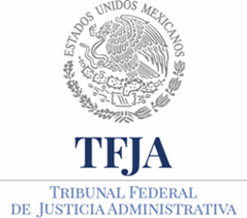
TRIBUNAL FEDERAL DE JUSTICIA ADMINISTRATIVA
DIRECCIÓN GENERAL DE ASUNTOS JURIDICOS
XXXV C. Recomendaciones emitidas por Organismos internacionales
CUARTO TRIMESTRE 2017

Ejercicio | Periodo que se informa | Fecha de emisión de recomendación | Nombre del caso | Derecho(s) humano(s) violado(s) | Víctima(s) | Órgano emisor de la recomendación. | Fundamento del caso | Etapa en la que se encuentra | Hipervínculo al informe o recomendación. | Hipervínculo ficha técnica completa (Corte IDH) | Fecha de validación | Área(s) responsable(s) de la información | Año | Fecha de actualización | Nota
2017 | 01/10/2017 al 31/12/2017 |  |  |  |  |  |  |  |  |  | 02/01/2018 | Dirección General de Asuntos Jurídicos | 2017 | 2017-12-31 | Se específica que las celdas denominadas: Fecha de emisión de recomendación, Nombre del caso, Derecho(s) humano(s) violado(s), Víctima(s), Órgano emisor de la recomendación, Fundamento del caso, Etapa en la que se encuentra, Hipervínculo al informe o recomendación, Hipervínculo ficha técnica completa (Corte IDH); no contienen información alguna en virtud de que este Tribunal Federal de Justicia Administrativa no ha recibido Recomendaciones emitidas por Organismos internacionales.

